FDH เขต
รายการเคลมตามสถานะประเภทบริการ (หน่วย:เคส) เขต 8 ข้อมูลสะสม (1 ตุลาคม 67 - 22 มีนาคม 2568)
ลำดับ | จังหวัด | สปสช. รับพิจารณา | รายการอนุมัติ | รายการไม่อนุมัติ |  | ข้อมูลติด C (OP+IP) | ข้อมูล C 13 มี.ค. 68 | C (เพิ่มขึ้น-ลดลง) จาก 13 มี.ค. 68 | โอนเงินสำเร็จ
 |  |  |  | เคส | บาท |  |  |  | จำนวนเคส | เรียกเก็บ(บาท) | เงินชดเชยพึงรับ(บาท)
1 | นครพนม | 211,242 | 188,790 | 10,475 | 18,598,646 | 10,635 | 8,187 | 23.02% | 11,691 | 23,119,805 | 12,303,764
2 | บึงกาฬ | 159,924 | 152,200 | 6,711 | 18,870,501 | 7,090 | 6,384 | 9.96% | 22,821 | 37,746,159 | 15,175,360
3 | เลย | 185,682 | 175,726 | 7,572 | 59,303,482 | 7,756 | 7,121 | 8.19% | 10,906 | 41,266,683 | 27,799,006
4 | สกลนคร | 462,298 | 430,127 | 21,457 | 83,524,349 | 18,980 | 20,591 | -8.49% | 42,399 | 69,097,849 | 44,813,196
5 | หนองคาย | 168,020 | 154,156 | 9,159 | 73,865,791 | 9,550 | 8,490 | 11.10% | 7,269 | 18,972,075 | 9,154,007
6 | หนองบัวลำภู | 135,668 | 127,448 | 6,519 | 44,079,394 | 6,635 | 5,686 | 14.30% | 6,309 | 17,948,097 | 9,764,365
7 | อุดรธานี | 407,243 | 391,094 | 9,362 | 164,499,161 | 9,943 | 8,986 | 9.62% | 24,913 | 71,084,501 | 39,800,627
รวม |  | 1,730,077 | 1,619,541 | 71,255 | 462,741,325 | 70,589 | 65,445 | 7.29% | 126,308 | 279,235,169 | 158,810,325

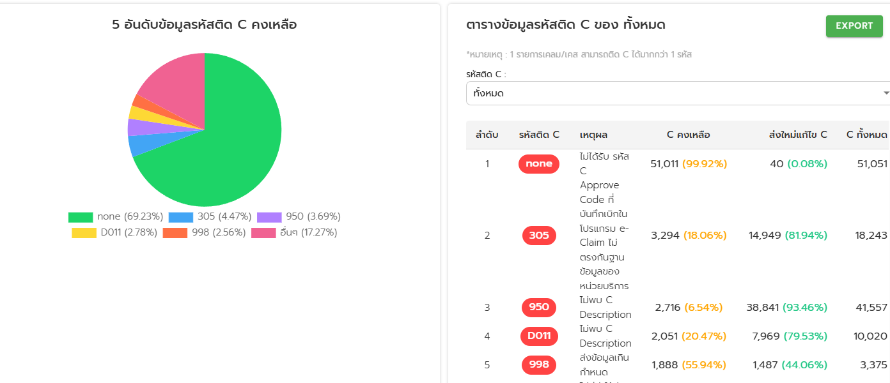
 | (1 ตุลาคม 67 - 22 มีนาคม 2568)
 | ลำดับ | จังหวัด | โครงสร้างไม่ได้มาตรฐาน
 | 1 | นครพนม | 882
 | 2 | เลย | 466
 | 3 | สกลนคร | 477
 | 4 | หนองบัวลำภู | 181
 | 5 | อุดรธานี | 64
 | 6 | บึงกาฬ | 40
 | 7 | หนองคาย | 19
 | รวม |  | 2129

 | ข้อมูลติด C จาก FDH กับ e-claim (1 ตุลาคม 67 - 22 มีนาคม 2568)
 | ลำดับ | หน่วยบริการ | ข้อมูลติด C (รายการ)
 |  |  | FDH | สปสช. | ผลต่าง
 | 1 | นครพนม | 10,635 | 9,990 | 645
 | 2 | บึงกาฬ | 7,090 | 9,541 | -2,451
 | 3 | เลย | 7,756 | 11,146 | -3,390
 | 4 | สกลนคร | 18,980 | 19,482 | -502
 | 5 | หนองคาย | 9,550 | 7,036 | 2,514
 | 6 | หนองบัวลำภู | 6,635 | 18,742 | -12,107
 | 7 | อุดรธานี | 9,943 | 13,216 | -3,273
 |  | รวม | 70,589 | 89,153 | -18,564

FDH นครพนม
รายการเคลมตามสถานะประเภทบริการ (หน่วย:เคส) จังหวัดนครพนม ข้อมูลสะสม (1 ตุลาคม 67 - 22 มีนาคม 2568)
ลำดับ | หน่วยบริการ | สปสช. รับพิจารณา | รายการอนุมัติ | รายการไม่อนุมัติ |  | ข้อมูลติด C (OP+IP) | โอนเงินสำเร็จ |  |  | 5อันดับติด c
 |  |  |  | เคส | บาท |  | จำนวนเคส | เรียกเก็บ(บาท) | เงินชดเชยพึงรับ(บาท) | 1 | 2 | 3 | 4 | 5 | อื่นๆ | รวมติด C
1 | รพ.นครพนม | 95,752 | 78,849 | 7,196 | 11,128,648 | 7,231 | 2,275 | 13,859,660.00 | 7,798,416.62 | 6135 | 281 | 257 | 168 | 99 | 291 | 7231
2 | รพ.ปลาปาก | 6,684 | 5,931 | 691 | 831,372 | 697 | 453 | 705,439.35 | 631,186.77 | 662 | 13 | 3 | 3 | 3 | 13 | 697
3 | รพ.ท่าอุเทน | 7,447 | 6,916 | 324 | 81,109 | 325 | 370 | 130,960.00 | 132,413.87 | 320 | 1 | 1 | 1 | 1 | 1 | 325
4 | รพ.บ้านแพง | 12,388 | 11,777 | 584 | 1,886,752 | 600 | 1,289 | 844,625.00 | 341,561.06 | 362 | 33 | 29 | 25 | 22 | 129 | 600
5 | รพ.นาทม | 4,471 | 4,313 | 122 | 130,620 | 124 | 152 | 164,541.40 | 196,108.95 | 80 | 28 | 4 | 3 | 2 | 7 | 124
6 | รพ.เรณูนคร | 10,009 | 9,582 | 266 | 242,557 | 285 | 544 | 410,935.00 | 228,689.46 | 115 | 69 | 43 | 24 | 13 | 21 | 285
7 | รพ.นาแก | 11,563 | 11,319 | 233 | 417,051 | 235 | 763 | 900,034.35 | 352,351.06 | 150 | 23 | 15 | 15 | 8 | 24 | 235
8 | รพ.ศรีสงคราม | 23,336 | 22,210 | 330 | 501,033 | 332 | 1,532 | 2,027,433.71 | 590,617.12 | 283 | 12 | 11 | 3 | 3 | 20 | 332
9 | รพ.นาหว้า | 8,201 | 7,743 | 44 | 94,907 | 44 | 240 | 300,056.74 | 273,270.24 | 43 | 1 | 0 | 0 | 0 | 0 | 44
10 | รพ.โพนสวรรค์ | 8,595 | 8,111 | 202 | 528,432 | 273 | 764 | 532,670.75 | 227,003.65 | 85 | 37 | 37 | 27 | 22 | 65 | 273
11 | รพ.ธาตุพนม | 18,645 | 17,983 | 415 | 2,671,066 | 421 | 3,092 | 2,948,201.00 | 1,383,376.35 | 346 | 18 | 17 | 10 | 8 | 22 | 421
12 | รพ.วังยาง | 4,151 | 4,056 | 68 | 85,100 | 68 | 217 | 295,247.55 | 148,768.36 | 56 | 4 | 3 | 2 | 2 | 1 | 68
รวม |  | 211,242 | 188,790 | 10,475 | 18,598,646 | 10,635 | 11,691 | 23,119,805 | 12,303,764 |  |  |  |  |  |  | 10635

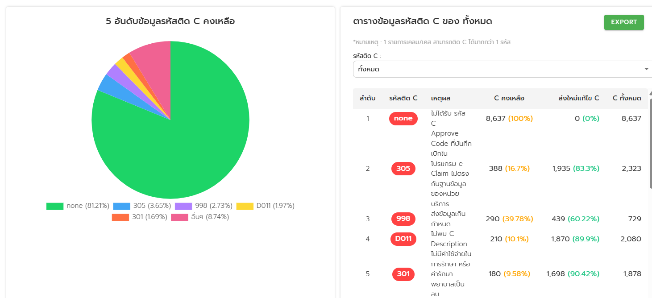
 | (1 ตุลาคม 67 - 22 มีนาคม 2568) |  |  |  | (1 ตุลาคม 67 - 22 มีนาคม 2568)
 | ลำดับ | โรงพยาบาล | โครงสร้างไม่ได้มาตรฐาน |  | ลำดับ | โรงพยาบาล | โครงสร้างไม่ได้มาตรฐาน
 | 1 | รพ.นครพนม | 744 |  | 1 | รพ.นครพนม | 744
 | 2 | รพ.ปลาปาก | 1 |  | 2 | รพ.ศรีสงคราม | 75
 | 3 | รพ.ท่าอุเทน | 8 |  | 3 | รพ.โพนสวรรค์ | 38
 | 4 | รพ.บ้านแพง | 7 |  | 4 | รพ.ท่าอุเทน | 8
 | 5 | รพ.นาทม | 0 |  | 5 | รพ.บ้านแพง | 7
 | 6 | รพ.เรณูนคร | 0 |  | 6 | รพ.ธาตุพนม | 5
 | 7 | รพ.นาแก | 0 |  | 7 | รพ.นาหว้า | 2
 | 8 | รพ.ศรีสงคราม | 75 |  | 8 | รพ.วังยาง | 2
 | 9 | รพ.นาหว้า | 2 |  | 9 | รพ.ปลาปาก | 1
 | 10 | รพ.โพนสวรรค์ | 38 |  | รวม |  | 882
 | 11 | รพ.ธาตุพนม | 5
 | 12 | รพ.วังยาง | 2
 | รวม |  | 882

FDH ลย.
รายการเคลมตามสถานะประเภทบริการ (หน่วย:เคส) จังหวัดเลย ข้อมูลสะสม (1 ตุลาคม 67 - 22 มีนาคม 2568)
ลำดับ | หน่วยบริการ | สปสช. รับพิจารณา | รายการอนุมัติ | รายการไม่อนุมัติ |  | ข้อมูลติด C (OP+IP) | โอนเงินสำเร็จ |  |  | 5อันดับติด c
 |  |  |  | เคส | บาท |  | จำนวนเคส | เรียกเก็บ(บาท) | เงินชดเชยพึงรับ(บาท) | 1 | 2 | 3 | 4 | 5 | อื่นๆ | รวมติด C
1 | รพ.เลย | 78,960 | 76,224 | 1,668 | 48,135,380 | 1,788 | 4,905 | 31,603,884.66 | 19,189,401.01 | 1160 | 178 | 106 | 75 | 62 | 207 | 1788
2 | รพ.นาด้วง | 6,261 | 5,887 | 366 | 334,744 | 369 | 175 | 332,186.38 | 390,230.60 | 317 | 39 | 5 | 5 | 3 | 0 | 369
3 | รพ.เชียงคาน | 11,375 | 10,019 | 1,151 | 1,346,252 | 1,157 | 540 | 514,459.25 | 465,102.13 | 856 | 75 | 53 | 48 | 30 | 95 | 1157
4 | รพ.ปากชม | 26,272 | 25,694 | 227 | 500,154 | 227 | 1,424 | 1,338,622.00 | 526,235.20 | 224 | 3 | 0 | 0 | 0 | 0 | 227
5 | รพ.นาแห้ว | 2,421 | 2,172 | 211 | 134,491 | 211 | 215 | 438,281.75 | 363,262.31 | 209 | 1 | 1 | 0 | 0 | 0 | 211
6 | รพ.ภูเรือ | 5,263 | 4,531 | 632 | 501,419 | 635 | 106 | 122,731.00 | 159,715.40 | 499 | 45 | 31 | 14 | 7 | 39 | 635
7 | รพ.ท่าลี่ | 3,501 | 3,421 | 50 | 64263 | 50 | 171 | 297,570.50 | 225,753.53 | 50 | 0 | 0 | 0 | 0 | 0 | 50
8 | รพ.วังสะพุง | 10,668 | 9,972 | 619 | 2,679,542 | 627 | 450 | 1,240,113.00 | 982,021.20 | 287 | 195 | 31 | 16 | 14 | 84 | 627
9 | รพ.ภูกระดึง | 4,263 | 3,917 | 317 | 204,478 | 317 | 1,426 | 2,925,274.08 | 3,065,738.46 | 304 | 9 | 4 | 0 | 0 | 0 | 317
10 | รพ.ภูหลวง | 4,230 | 3,739 | 345 | 671,412 | 359 | 132 | 313,950.30 | 425,403.77 | 95 | 80 | 66 | 39 | 18 | 61 | 359
11 | รพ.ผาขาว | 9,222 | 8,861 | 220 | 175,350 | 220 | 443 | 512,460.07 | 731,660.35 | 215 | 4 | 1 | 0 | 0 | 0 | 220
12 | รพร.ด่านซ้าย | 9,413 | 8,704 | 537 | 1,791,164 | 553 | 414 | 963,811.00 | 698,504.90 | 312 | 113 | 28 | 19 | 14 | 67 | 553
13 | รพ.เอราวัณ | 4,470 | 3,941 | 519 | 1,396,418 | 519 | 220 | 309,736.00 | 253,905.20 | 514 | 2 | 1 | 1 | 1 | 0 | 519
14 | รพ.หนองหิน | 9,363 | 8,644 | 710 | 1,368,417 | 724 | 285 | 353,603.00 | 322,072.31 | 275 | 84 | 79 | 75 | 58 | 153 | 724
รวม |  | 185,682 | 175,726 | 7,572 | 59,303,482 | 7,756 | 10,906 | 41,266,682.99 | 27,799,006.37 |  |  |  |  |  |  | 7756

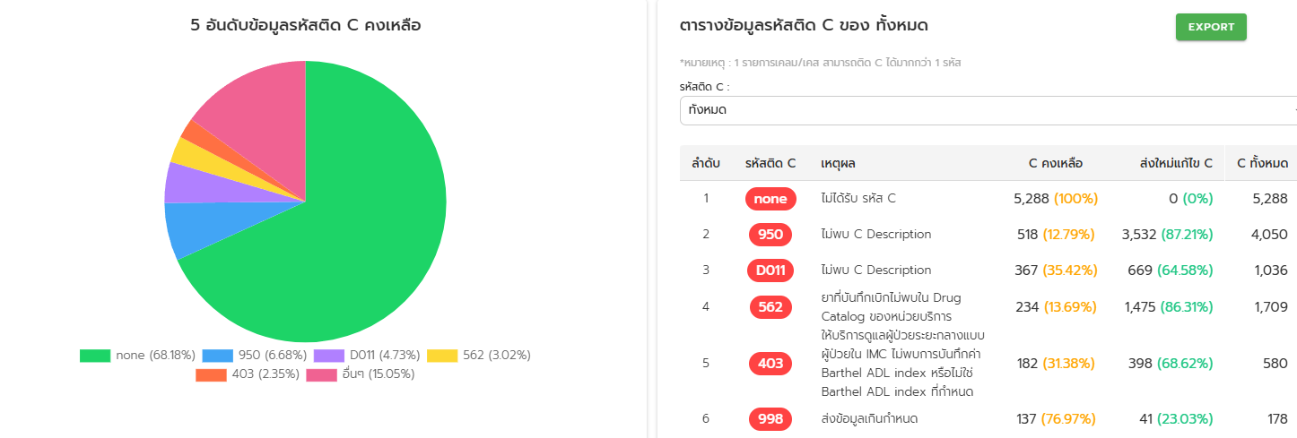
 | (1 ตุลาคม 67 - 22 มีนาคม 2568) |  |  |  |  | (1 ตุลาคม 67 - 22 มีนาคม 2568)
 | ลำดับ | โรงพยาบาล | โครงสร้างไม่ได้มาตรฐาน |  |  | ลำดับ | โรงพยาบาล | โครงสร้างไม่ได้มาตรฐาน
 | 1 | รพ.เลย | 11 |  |  | 1 | รพ.นาแห้ว | 438
 | 2 | รพ.นาด้วง | 0 |  |  | 2 | รพ.เลย | 11
 | 3 | รพ.เชียงคาน | 0 |  |  | 3 | รพ.เอราวัณ | 6
 | 4 | รพ.ปากชม | 1 |  |  | 4 | รพ.วังสะพุง | 4
 | 5 | รพ.นาแห้ว | 438 |  |  | 5 | รพร.ด่านซ้าย | 4
 | 6 | รพ.ภูเรือ | 0 |  |  | 6 | รพ.ผาขาว | 2
 | 7 | รพ.ท่าลี่ | 0 |  |  | 7 | รพ.ปากชม | 1
 | 8 | รพ.วังสะพุง | 4 |  |  | รวม |  | 466
 | 9 | รพ.ภูกระดึง | 0
 | 10 | รพ.ภูหลวง | 0
 | 11 | รพ.ผาขาว | 2
 | 12 | รพร.ด่านซ้าย | 4
 | 13 | รพ.เอราวัณ | 6
 | 14 | รพ.หนองหิน | 0
 | รวม |  | 466

FDH สกลนคร
รายการเคลมตามสถานะประเภทบริการ (หน่วย:เคส) จังหวัดสกลนคร ข้อมูลสะสม (1 ตุลาคม 67 - 22 มีนาคม 2568)
ลำดับ | หน่วยบริการ | สปสช. รับพิจารณา | รายการอนุมัติ | รายการไม่อนุมัติ |  | ข้อมูลติด C (OP+IP) | โอนเงินสำเร็จ |  |  | 5อันดับติด c
 |  |  |  | เคส | บาท |  | จำนวนเคส | เรียกเก็บ(บาท) | เงินชดเชยพึงรับ(บาท) | 1 | 2 | 3 | 4 | 5 | อื่นๆ | รวมติด C
1 | รพ.สกลนคร | 111,315 | 99,342 | 6,580 | 57,004,757 | 3,801 | 3,506 | 18,162,858.99 | 11,322,842.87 | 355 | 486 | 381 | 315 | 276 | 1988 | 3801
2 | รพ.กุสุมาลย์ | 8,708 | 8,245 | 324 | 517,119 | 326 | 2,055 | 1,697,058.00 | 654,383.33 | 279 | 21 | 6 | 6 | 4 | 10 | 326
3 | รพ.กุดบาก | 7,401 | 6,748 | 412 | 432,540 | 424 | 349 | 318,240.19 | 232,780.90 | 183 | 70 | 35 | 30 | 22 | 84 | 424
4 | รพ.พระอาจารย์ฝั้นฯ | 27,873 | 26,036 | 1,476 | 1,781,787 | 1,567 | 2,305 | 3,096,413.63 | 970,565.89 | 1545 | 6 | 4 | 3 | 2 | 7 | 1567
5 | รพ.พังโคน | 20,072 | 17,652 | 1,788 | 2,797,454 | 1,788 | 6,767 | 13,693,538.83 | 10,056,577.64 | 1776 | 5 | 3 | 2 | 1 | 1 | 1788
6 | รพ.วาริชภูมิ | 13,769 | 12,715 | 655 | 724,612 | 713 | 3,597 | 1,999,221.66 | 409,057.65 | 99 | 87 | 70 | 64 | 61 | 332 | 713
7 | รพ.นิคมน้ำอูน | 1,875 | 1,762 | 80 | 122,816 | 88 | 57 | 62,321.50 | 54,915.96 | 35 | 18 | 16 | 4 | 4 | 11 | 88
8 | รพ.วานรนิวาส | 28,002 | 25,914 | 1,533 | 8,730,611 | 1,601 | 736 | 3,917,565.45 | 2,615,577.18 | 448 | 184 | 109 | 101 | 91 | 668 | 1601
9 | รพ.คำตากล้า | 11,058 | 10,122 | 870 | 818,364 | 877 | 467 | 320,615.00 | 265,785.13 | 723 | 79 | 36 | 10 | 8 | 21 | 877
10 | รพ.พระอาจารย์มั่นฯ | 18,850 | 18,042 | 718 | 605,975 | 719 | 7,261 | 9,986,039.35 | 9,452,296.19 | 717 | 1 | 1 | 0 | 0 | 0 | 719
11 | รพ.อากาศอำนวย | 19,003 | 17,831 | 560 | 507,400 | 560 | 861 | 693,055.41 | 737,412.26 | 555 | 2 | 2 | 1 | 0 | 0 | 560
12 | รพ.ส่องดาว | 11,071 | 10,606 | 434 | 333,808 | 434 | 483 | 441,882.00 | 312,603.93 | 427 | 3 | 2 | 1 | 1 | 0 | 434
13 | รพ.เต่างอย | 4,969 | 4,777 | 165 | 197,602 | 165 | 1,828 | 2,956,768.47 | 3,174,140.46 | 165 | 0 | 0 | 0 | 0 | 0 | 165
14 | รพ.โคกศรีสุพรรณ | 35,479 | 33,102 | 1,805 | 1,586,697 | 1,823 | 1,379 | 911,243.15 | 292,351.24 | 1272 | 131 | 75 | 71 | 38 | 236 | 1823
15 | รพ.เจริญศิลป์ | 33,761 | 32,939 | 540 | 735,100 | 544 | 5,847 | 3,860,479.00 | 1,258,855.53 | 444 | 20 | 19 | 17 | 16 | 28 | 544
16 | รพ.โพนนาแก้ว | 6,726 | 6,295 | 225 | 264,142 | 226 | 232 | 348,682.00 | 255,907.79 | 211 | 3 | 2 | 2 | 1 | 7 | 226
17 | รพ.สว่างแดนดิน | 98,575 | 94,568 | 2,952 | 5,685,423 | 2,973 | 4,267 | 6,199,766.40 | 2,500,743.80 | 2081 | 119 | 118 | 98 | 92 | 465 | 2973
18 | รพ.พระอาจารย์แบนฯ | 3,791 | 3,431 | 340 | 678,143 | 351 | 402 | 432,099.81 | 246,398.39 | 231 | 67 | 29 | 8 | 3 | 13 | 351
รวม |  | 462,298 | 430,127 | 21,457 | 83,524,349 | 18,980 | 42,399 | 69,097,849 | 44,813,196.14 |  |  |  |  |  |  | 0

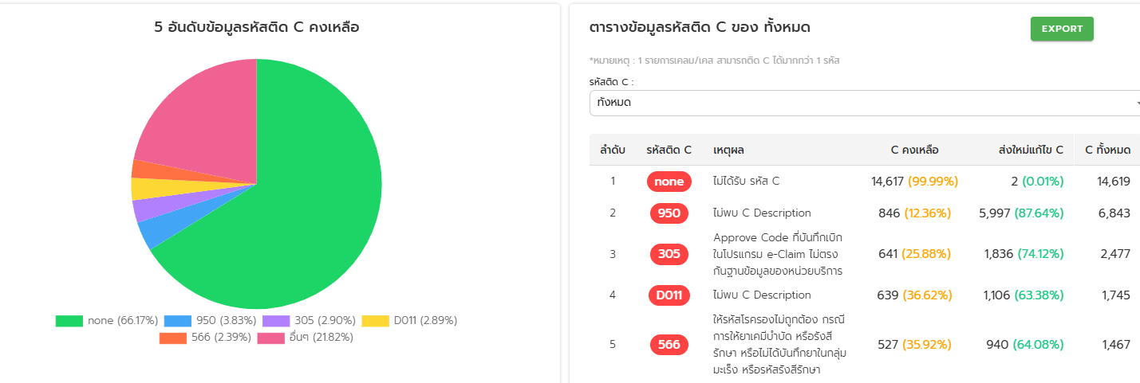
 |  |  |  |  |  |  |  |  | 98,888.00
(1 ตุลาคม 67 - 22 มีนาคม 2568) |  |  |  | (1 ตุลาคม 67 - 22 มีนาคม 2568)
ลำดับ | โรงพยาบาล | โครงสร้างไม่ได้มาตรฐาน |  | ลำดับ | โรงพยาบาล | โครงสร้างไม่ได้มาตรฐาน
1 | รพ.สกลนคร | 200 |  | 1 | รพ.สกลนคร | 200
2 | รพ.กุสุมาลย์ | 3 |  | 2 | รพ.โพนนาแก้ว | 200
3 | รพ.กุดบาก | 11 |  | 3 | รพ.สว่างแดนดิน | 29
4 | รพ.พระอาจารย์ฝั้นฯ | 2 |  | 4 | รพ.โคกศรีสุพรรณ | 13
5 | รพ.พังโคน | 0 |  | 5 | รพ.กุดบาก | 11
6 | รพ.วาริชภูมิ | 0 |  | 6 | รพ.พระอาจารย์มั่นฯ | 7
7 | รพ.นิคมน้ำอูน | 3 |  | 7 | รพ.เต่างอย | 5
8 | รพ.วานรนิวาส | 2 |  | 8 | รพ.กุสุมาลย์ | 3
9 | รพ.คำตากล้า | 0 |  | 9 | รพ.นิคมน้ำอูน | 3
10 | รพ.พระอาจารย์มั่นฯ | 7 |  | 10 | รพ.พระอาจารย์ฝั้นฯ | 2
11 | รพ.อากาศอำนวย | 2 |  | 11 | รพ.วานรนิวาส | 2
12 | รพ.ส่องดาว | 0 |  | 12 | รพ.อากาศอำนวย | 2
13 | รพ.เต่างอย | 5 |  | รวม |  | 477
14 | รพ.โคกศรีสุพรรณ | 13
15 | รพ.เจริญศิลป์ | 0
16 | รพ.โพนนาแก้ว | 200
17 | รพ.สว่างแดนดิน | 29
18 | รพ.พระอาจารย์แบนฯ | 0
รวม |  | 477

FDH หนองคาย
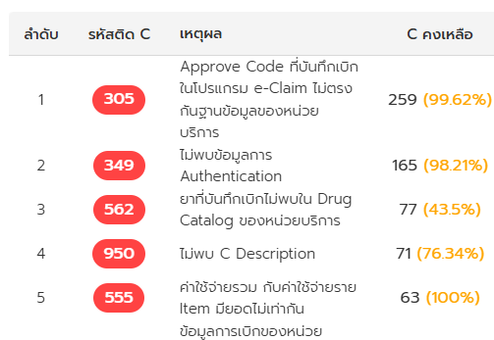
สังคม
รายการเคลมตามสถานะประเภทบริการ (หน่วย:เคส) จังหวัดหนองคาย ข้อมูลสะสม (1 ตุลาคม 67 - 13 มีนาคม 2568)
ลำดับ | หน่วยบริการ | สปสช. รับพิจารณา | รายการอนุมัติ | รายการไม่อนุมัติ |  | ข้อมูลติด C (OP+IP) | โอนเงินสำเร็จ |  |  | 5อันดับติด c
 |  |  |  | เคส | บาท |  | จำนวนเคส | เรียกเก็บ(บาท) | เงินชดเชยพึงรับ(บาท) | 1 | 2 | 3 | 4 | 5 | อื่นๆ | รวมติด C
หนองคาย
1 | รพ.หนองคาย | 66,996 | 60,041 | 4,136 | 53,774,540 | 4,265 | 3,238 | 9,751,108.30 | 4,579,699.32 | 2480 | 545 | 203 | 192 | 126 | 719 | 4265
2 | รพ.โพนพิสัย | 19,563 | 18,825 | 273 | 471,586 | 275 | 809 | 1,773,449.07 | 718,154.71 | 206 | 18 | 14 | 9 | 9 | 19 | 275
3 | รพ.ศรีเชียงใหม่ | 4,533 | 4,288 | 221 | 210,063 | 226 | 184 | 195,217.50 | 141,058.48 | 203 | 5 | 4 | 3 | 2 | 9 | 226
4 | รพ.สังคม | 6,541 | 5,921 | 613 | 696,858 | 814 | 225 | 257,972.05 | 271,333.15 | 259 | 165 | 83 | 77 | 66 | 164 | 814
5 | รพ.ท่าบ่อ | 32,364 | 30,805 | 1,040 | 15,098,282 | 1,069 | 1,337 | 5,347,271.35 | 2,453,989.97 | 840 | 71 | 46 | 22 | 9 | 81 | 1069
6 | รพ.สระใคร | 6,966 | 6,714 | 109 | 159,071 | 109 | 236 | 209,266.00 | 186,667.97 | 106 | 1 | 1 | 1 | 0 | 0 | 109
7 | รพ.โพธิ์ตาก | 15,511 | 14,493 | 773 | 623,079 | 796 | 540 | 331,545.86 | 102,165.26 | 188 | 132 | 119 | 82 | 35 | 240 | 796
8 | รพ.เฝ้าไร่ | 9,307 | 7,147 | 1,706 | 1,811,255 | 1,708 | 387 | 425,201.00 | 223,341.78 | 1703 | 1 | 1 | 1 | 1 | 1 | 1708
9 | รพ.รัตนวาปี | 6,239 | 5,922 | 288 | 1,021,058 | 288 | 313 | 681,044.00 | 477,596.44 | 288 | 0 | 0 | 0 | 0 | 0 | 288
รวม |  | 168,020 | 154,156 | 9,159 | 73,865,791 | 9,550 | 7,269 | 18,972,075.13 | 9,154,007.08 |  |  |  |  |  |  | 9550

 | (1 ตุลาคม 67 - 22 มีนาคม 2568) |  |  |  | (1 ตุลาคม 67 - 22 มีนาคม 2568)
 | ลำดับ | โรงพยาบาล | โครงสร้างไม่ได้มาตรฐาน |  | ลำดับ | โรงพยาบาล | โครงสร้างไม่ได้มาตรฐาน
 | 1 | รพ.หนองคาย | 7 |  | 1 | รพ.หนองคาย | 7
 | 2 | รพ.โพนพิสัย | 1 |  | 2 | รพ.ท่าบ่อ | 3
 | 3 | รพ.ศรีเชียงใหม่ | 1 |  | 3 | รพ.โพธิ์ตาก | 3
 | 4 | รพ.สังคม | 0 |  | 4 | รพ.เฝ้าไร่ | 3
 | 5 | รพ.ท่าบ่อ | 3 |  | 5 | รพ.โพนพิสัย | 1
 | 6 | รพ.สระใคร | 0 |  | 6 | รพ.ศรีเชียงใหม่ | 1
 | 7 | รพ.โพธิ์ตาก | 3 |  | 7 | รพ.รัตนวาปี | 1
 | 8 | รพ.เฝ้าไร่ | 3 |  | รวม |  | 19
 | 9 | รพ.รัตนวาปี | 1
 | รวม |  | 19

